CLIENT CONSULTE
ONGLET /CLIENT CONSULTE |  |  |  |  | CLIENT CONFIRME |  |  | INSTALLATION | demande de livraison |  |  |  |  |  | STOCK |  |  |  |  |  |  |  | SOUS-TRAITANT | PANNEAUX |  |  | ONDULEUR |  | CONTRAT PROGRAMME | AVENANT AU CONTRAT PROGRAMME
NOM |  |  |  |  | DOSSIER TECHNIQUE | dimentionnement de l'installation |  |  |  |  |  |  |  |  | ENTREE |  |  |  |  |  |  |  | RAISON SOCIAL | MARQUE |  |  |  |  | ANNEE | ANNEE
PRENOM |  |  |  |  |  |  |  | REF STEG |  |  |  |  |  |  |  |  |  |  |  |  |  |  | GERANT | MODELE |  |  | MARQUE |  | DATE D'OPTENTION | DATE D'OPTENTION
N° CIN/MF |  |  |  |  | DOSSIER COMMERCIAL | voir l'annexe |  | CLIENT |  |  |  |  |  |  | DEPOT PRINCIPAL | DESIGNATION | MARQUE | TYPE | QUANTITE | CODE FOURNISSEUR | FOURNISSEUR | OBSERVATION | MlF | N° DE SERIE |  |  | MODELE |  | DATE D'ENREGISTREMENT | DATE D'ENREGISTREMENT
ADRESSE |  |  |  |  |  |  |  | INSTALLATEUR | CODE SOUS TRAITANT |  |  |  |  |  |  | PANNEAUX |  |  |  |  |  | import a partir d'un fichier excel avec le test de flashaage | GOUV-T | HOMOLOGATION | DATE |  | N° DE SERIE |  | DATE DE DEPOT A L'ANME | DATE DE DEPOT A L'ANME
TEL |  |  |  |  |  |  | VALIDATION POUR DEPOT A LA STEG |  | EQUIPE MES |  |  |  |  |  |  | ONDULEUR |  |  |  |  |  | import a partir d'un fichier excel | ADRESSE |  | REFERENCE |  | HOMOLOGATION |  | MONTANT DE LA SUBVENTION | MONTANT DE LA SUBVENTION
REF STEG |  |  |  |  |  |  | import de la decharge de depot | N° SERIE PANNEAUX |  | NOMBRE AUTOMATIQUE |  |  | cochage à partir du stock |  |  | SUPPORT |  |  |  |  |  |  | TELEPHONE | FLASH TEST | Pmax (w) |  |  |  | MONTANT IMPUTE | MONTANT IMPUTE
GOUV-T |  |  |  |  | FRAIS DE DOSSIER STEG |  | VALIDATION POUR DE L'APPROBATION DE LA STEG | N° DE SERIE ONDULEUR |  |  |  |  | cochage à partir du stock |  |  | CABLE |  |  |  |  |  |  | E-MAIL |  | Upm (V) |  |  |  | SOLDE | SOLDE
DISTRICT |  |  |  |  |  |  | import du document de paye frais de dossier STEG | AUTRES COMPOSANTES |  |  |  |  | cochage à partir du devis |  |  | CHEMINEMENT |  |  |  |  |  |  | DATE D'ADHESION |  | Ipm (A) |  |  | IMPORT
DATE |  |  |  |  |  |  | import de la lettre steg |  |  |  |  |  |  |  |  | DALLES |  |  |  |  |  |  | DATE DE CESSION |  | Uco (V)
IMPORT | CIN/MF | X | FACTURE STEG | X |  |  |  |  |  |  | VALIDATION |  |  | date |  | VISSERIE |  |  |  |  |  |  | CODE SOUS-TRAITANT |  | Icc (A)
 |  |  |  |  |  |  |  |  |  |  |  |  |  |  |  | MISE A LA TERRE |  |  |  |  |  |  |  |  |  | IMPORT
 | VALIDATION |  |  |  |  |  |  |  |  |  |  |  |  |  |  | COFFRET AC
 |  |  |  |  |  |  |  |  |  |  |  |  |  |  |  | COFFRET DC
 |  |  |  |  |  |  |  |  |  |  |  |  |  |  |  | PARE A FOUDRE
 |  |  |  |  |  |  |  |  |  |  |  |  |  |  | DEPOT SECONDAIRE1 | DESIGNATION | MARQUE | TYPE | QUANTITE | CODE FOURNISSEUR | FOURNISSEUR
 |  |  |  |  |  |  |  | OUTPUT |  |  |  | BON DE LIVRAISON |  | imputation stock |  | PANNEAUX
 |  |  |  |  |  |  |  |  |  |  |  |  |  |  |  | ONDULEUR
OUTPUT | DEMANDE HISTORIQUE |  |  |  |  |  |  |  |  |  | VALIDATION2 |  |  | date |  | SUPPORT
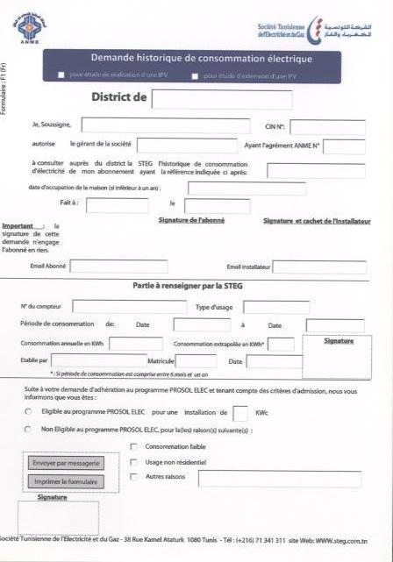
 |  |  |  |  |  |  |  |  |  |  |  |  |  |  |  | CABLE
 |  |  |  |  |  |  |  |  |  |  |  |  |  |  |  | CHEMINEMENT
 |  |  |  |  |  |  |  |  |  |  |  |  |  |  |  | DALLES
 |  |  |  |  |  |  |  |  |  |  |  |  |  |  |  | VISSERIE
 |  |  |  |  |  |  |  |  |  |  |  |  |  |  |  | MISE A LA TERRE
 |  |  |  |  |  |  |  | OUTPUT 2 |  |  | DEMANDE DE RECEPTION |  |  | formulaire |  | COFFRET AC
 |  |  |  |  |  |  |  |  |  |  |  |  |  |  |  | COFFRET DC
 |  |  |  |  |  |  |  |  |  |  | VALIDATION3 |  |  |  |  | PARE A FOUDRE |  |  |  |  |  |  |  | VALIDATION
 |  |  |  |  |  |  |  |  |  |  |  |  |  |  | DEPOT SECONDAIRE2 | DESIGNATION | MARQUE | TYPE | QUANTITE | CODE FOURNISSEUR | FOURNISSEUR |  |  | MODIFICATION
 |  |  |  |  |  |  |  |  |  |  |  |  |  |  |  | PANNEAUX
 |  |  |  |  |  |  |  |  |  |  |  |  |  |  |  | ONDULEUR
 |  |  |  |  |  |  |  |  |  |  |  |  |  |  |  | SUPPORT
 |  |  |  |  |  |  |  |  |  |  |  |  |  |  |  | CABLE
 |  |  |  |  |  |  |  | OUTPUT3 |  |  | PV STEG |  |  | 3 TYPES |  | CHEMINEMENT
 |  |  |  |  |  |  |  |  |  |  |  |  |  |  |  | DALLES
 |  |  |  |  |  |  |  |  |  |  |  |  |  |  |  | VISSERIE
 |  |  |  |  |  |  |  |  |  |  |  |  |  |  |  | MISE A LA TERRE
 |  |  |  |  |  |  |  |  |  |  |  |  |  |  |  | COFFRET AC
 |  |  |  |  |  |  |  |  |  |  |  |  |  |  |  | COFFRET DC
 |  |  |  |  |  |  |  |  |  |  |  |  |  |  |  | PARE A FOUDRE
 |  |  |  |  |  |  |  |  |  |  |  |  |  |  | SORTIE | IMPUTATION AUTOMATIQUE
 |  |  |  |  |  |  |  |  |  |  |  |  |  |  |  | IMPUTATION MANUELLE CONTROLEE

